POSTзапросы
PreСondition | Test Case Title | Step | Test Steps | Test Data | Expected Result | Status Pass/Fail
2)The browser must be open | Choose a seller | 1 | Open https://rozetka.com.ua/ on the main page | https://rozetka.com.ua/ | 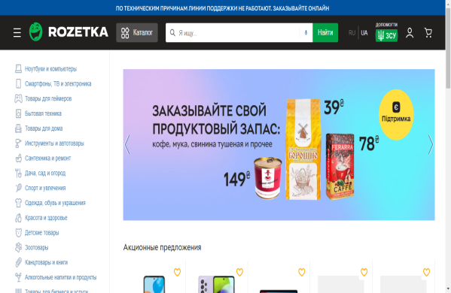 Go to the site "Rozetka" on the main page | Pass
 |  | 2 | Enter the product name in the input and press Enter key | Click to type the test data | A page will open with the products we were looking for | Pass
 |  | 3 | 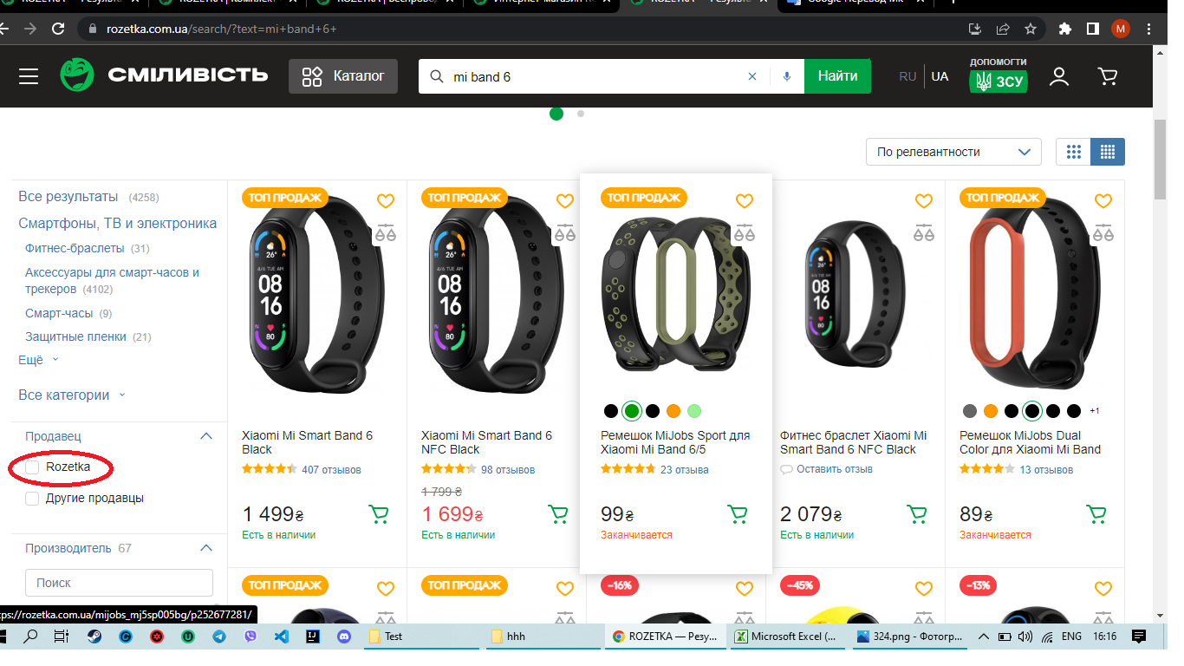 Click ""Rozetka"" in the section "Продавец" | Click to type the test data | The page with the goods from the seller will open"Rozetka" and a check mark appears in the "Rozetka"in the"Продавец"section | Pass
 |  |  | Select any product and click on it | Click to type the test data | 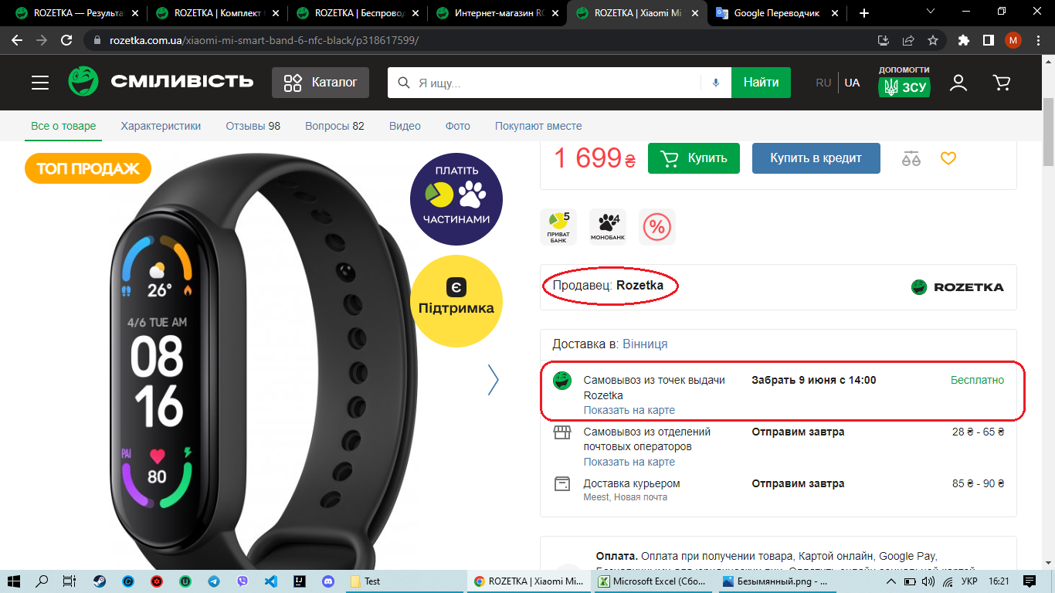 A page will open with the product you selected and will display: 1)Продавец: Rozetka 2)Самовывоз из точек выдачи Rozetka | Pass
 |  |  |  |  |  | Pass

